1.13
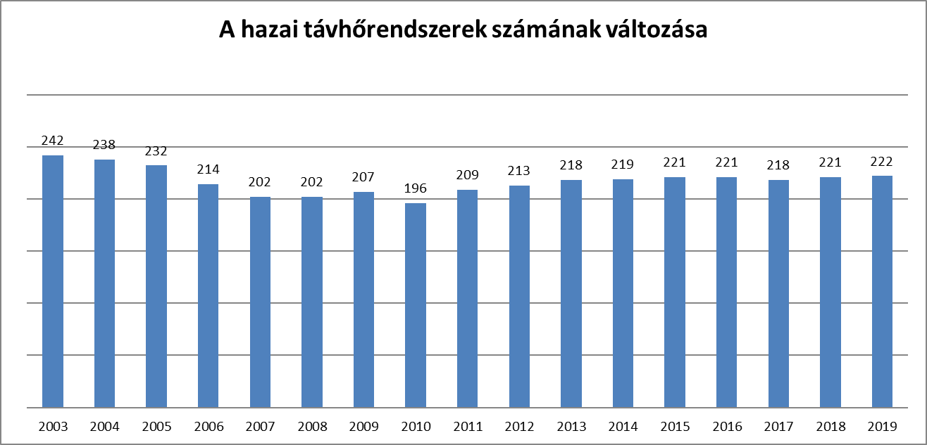
1.13 A hazai távhőrendszerek számának változása | 1.13 Changes in the number of domestic district heating systems

2.2
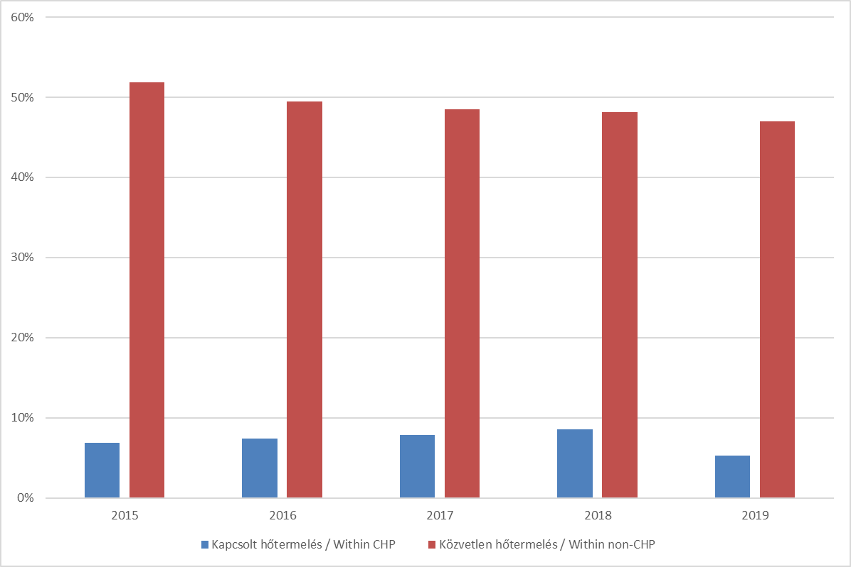
2.2 Távhőszolgáltatók saját hőtermelésének részesedése a távhőtermelésből | 2.2 Share of district heat suppliers own production within district heat production

2.3
2.3 Hőtermelő technológiák részesedése a távhőtermelésben | 2.3 Share of heat production technologies in district heat production

Termelési technológia | Production technology | Hőtermelés (GJ) | Heat production (GJ)
 | 2015 | 2016 | 2017* | 2018 | 2019
Gázmotor | Gas engine | 3,261,700 | 3,266,807 | 3,821,619 | 4,075,511 | 3,701,329
Egyéb kapcsolt technológia | Other CHP technology | 10,993,142 | 12,778,587 | 13,206,232 | 12,457,837 | 16,389,709
Kazán | Direct heat technology | 15,385,090 | 16,286,238 | 16,227,721 | 14,609,391 | 13,623,731
Geotermikus | Geothermal | 1,510,190 | 2,215,273 | 2,414,237 | 2,292,345 | 2,565,680
Egyéb közvetlen hőtermelő technológia | Other non-CHP technology | 734,235 | 570,133 | 538,033 | 534,293 | 580,592

*Az adatok pontosításra kerültek az előző évi kiadványhoz képest.
The data has been revised since the previous editon of this publication.

3.7
3.7 Távhőszolgáltatásban kiadott és szolgáltatott hő mennyisége | 3.7 Amount of heat output and provided in district heating

 | 2015 | 2016 | 2017 | 2018 | 2019
Kiadott hő [GJ] | Heat output [GJ] | 30,389,381 | 31,874,436 | 32,513,984 | 30,446,698 | 29,690,884
Szolgáltatott hő [GJ] | Provided heat [GJ] | 26,491,213 | 28,064,066 | 28,514,227 | 26,601,195 | 25,940,446
Hálózati veszteség [GJ] | Network loss [GJ] | 3,898,168 | 3,810,370 | 3,999,757 | 3,845,502 | 3,750,438
Hálózati veszteség [%] | Network loss [%] | 12.8 | 12.0 | 12.3 | 12.6 | 12.6

*Az adatok pontosításra kerültek az előző évi kiadványhoz képest.
The data has been revised since the previous editon of this publication.

